基本操作
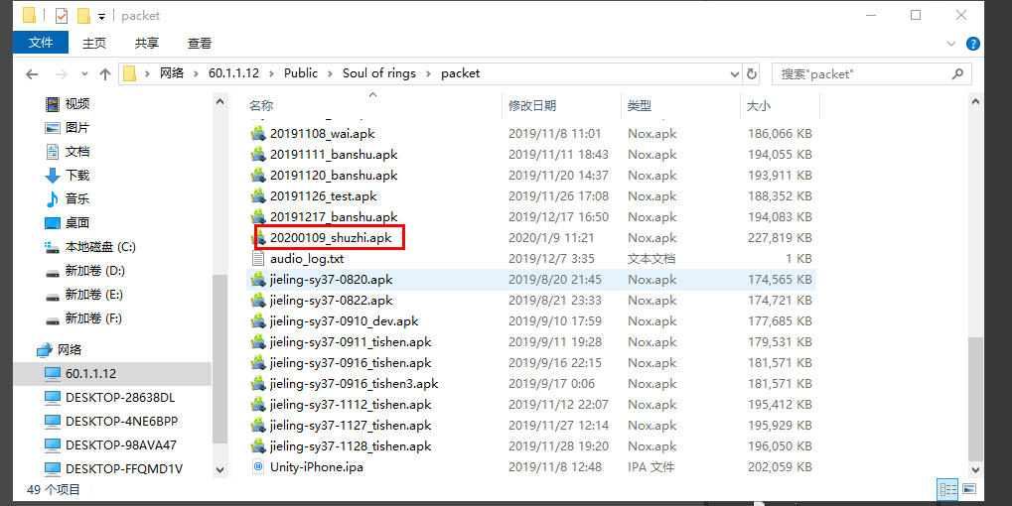
第一步，打表
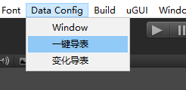
 |  | 注：最新操作Data Config里要选择Window

第二步，打资源

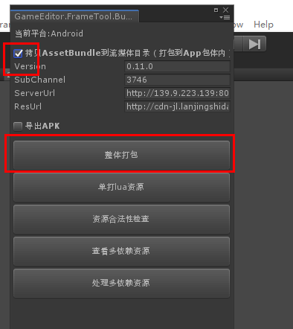

第三步， | 勾选运行配置
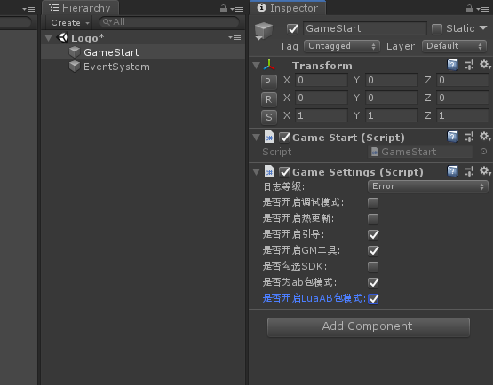

第四步，打apk
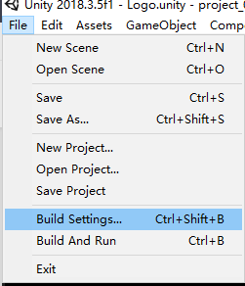

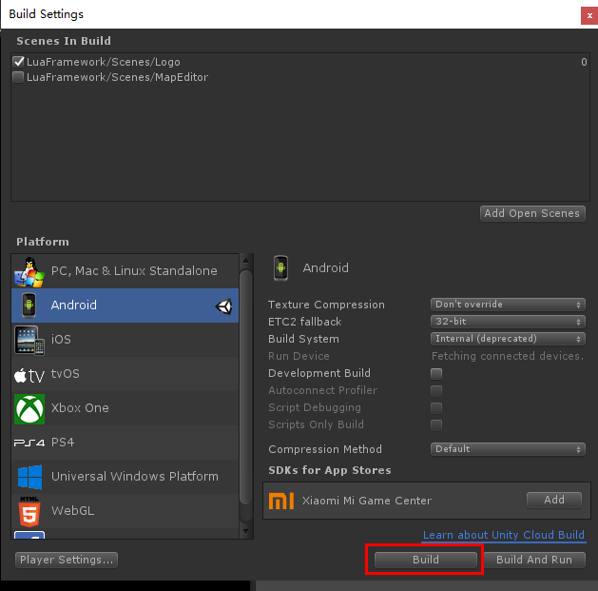

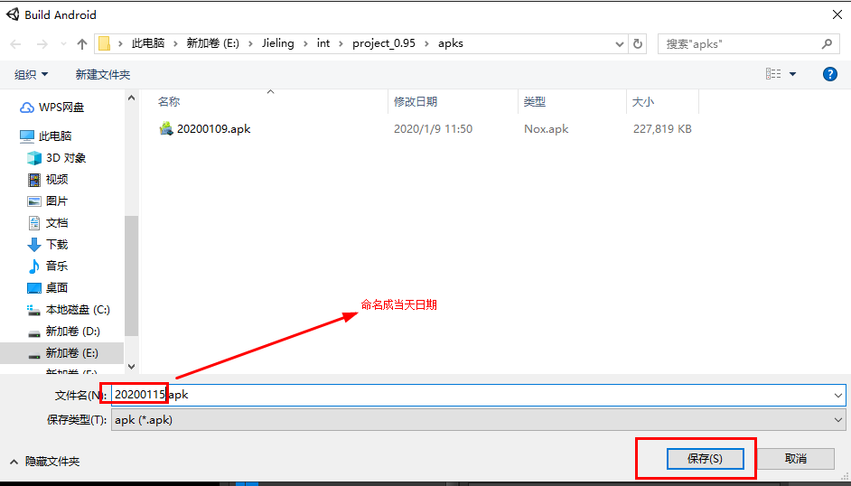

第五步，将打好的包拷贝到\\60.1.1.12\Public\Soul of rings\packet

热更包
热更包需要勾选该选项
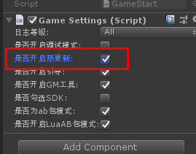

其次需要配置好热更资源地址
这里需要运维部门支持（吴康，王琦）

打开version文件
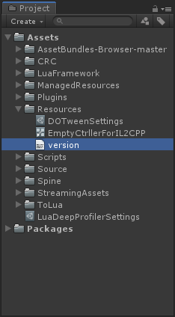
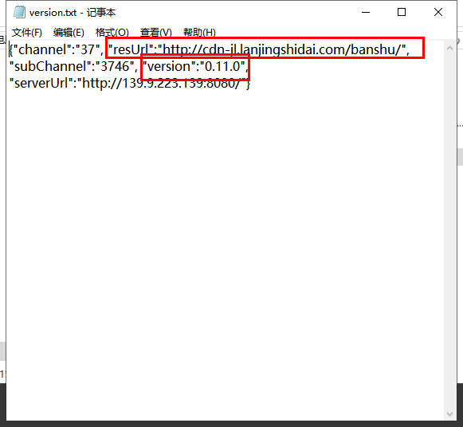

配置version版本号,第一位为大版本号，一般重大版本迭代才更换，第二位为测试版本号，上一次测试（19年12月）是11，下一次测试应该为12
第三位是热更版本号，每部署一次热更，就需要+1

配置url地址
戒灵内网测试的热更地址在公司内网的文件服务器里
\\60.1.1.12\Public\jieling_dl\test\assetBundles\

将ab包打出来的资源拷贝到该目录中，另外把version文件拷贝到该目录下
version文件编码必须为utf-8,否则解析不了
每次内网热更资源更新，只需把资源文件同步下，并且修改版本号最后一位即可

外网热更流程
与内网部署方式差不多，但是多了几步步骤
外网热更地址是购买了cdn服务，需要依靠运维同学把资源上传同步
戒灵部门这边的处理方式是把资源上传到公司内网文件服务器的某个地址下，部署完毕后通知运维，运维用他们写的工具同步
但是version文件中的url必须配置成cdn地址
0.94约定的地址为\\60.1.1.12\Public\jieling_dl\dev\assetBundles\subChannal094-test
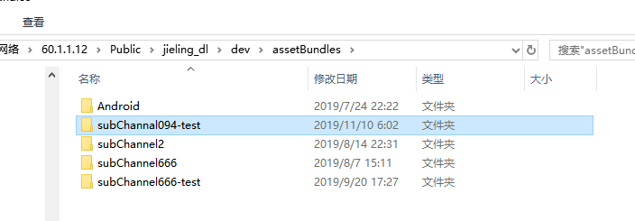

下次测试需要的url地址可以利用新的地址，也可以沿用上一次的

正式包
正式包包含sdk，需要借助开天的出包工具出包
首先按照基本流程出包
勾选方式如下
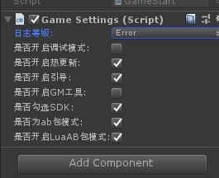

 |  |  | 日志等级要改成error，否则会增加开销

 |  |  | gm在正式包中会关闭，因此不能勾选

修改出包设置，测试包用mono即可

包体生成后，访问开天出包工具套壳
出包平台 | http://172.16.1.104:8000/chngame/package/index
用户名：guotao |  | 用户名：dengdan
密码：gtkt007123 |  | 密码：ddkt007123

开天数据平台 |  | http://gskuld.kt007.com/#/ |  | 该地址可以看到线上运营数据
账户：lt_jl_dev_guotao
密码：v4Jq32rtb
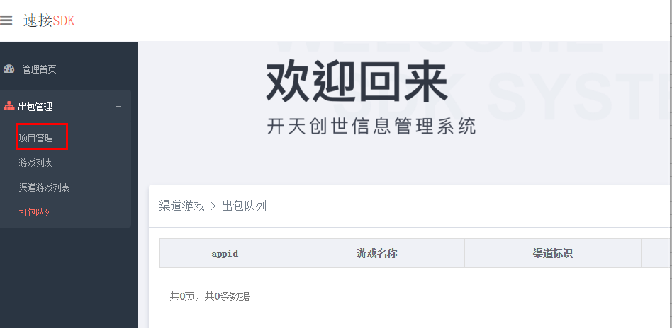

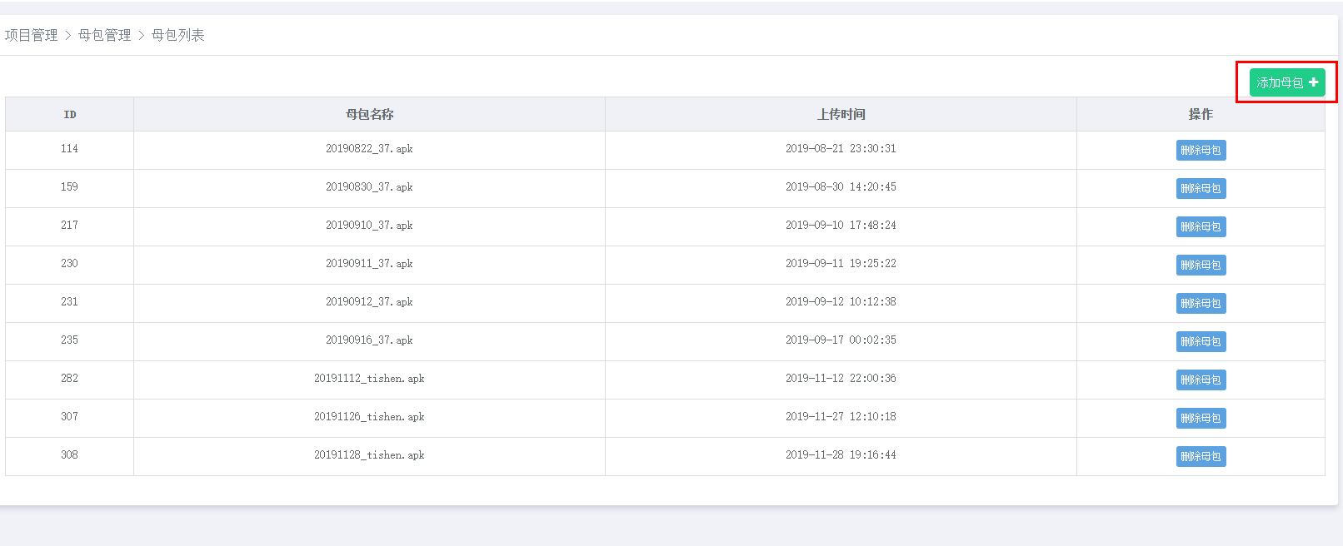

上传刚出的包
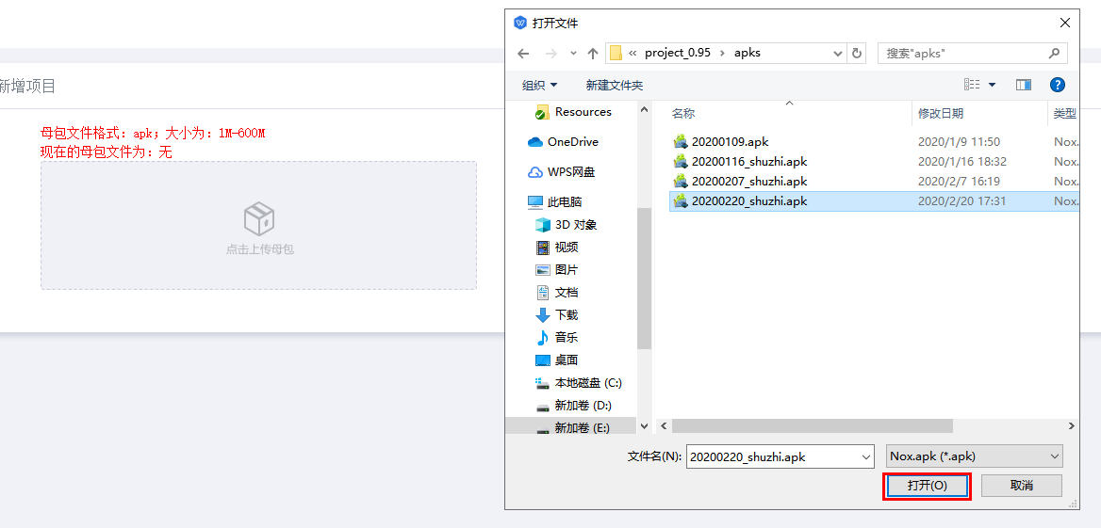

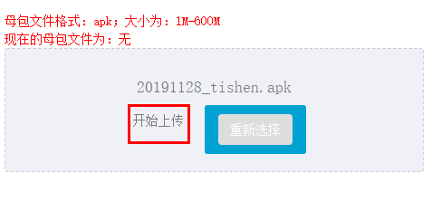

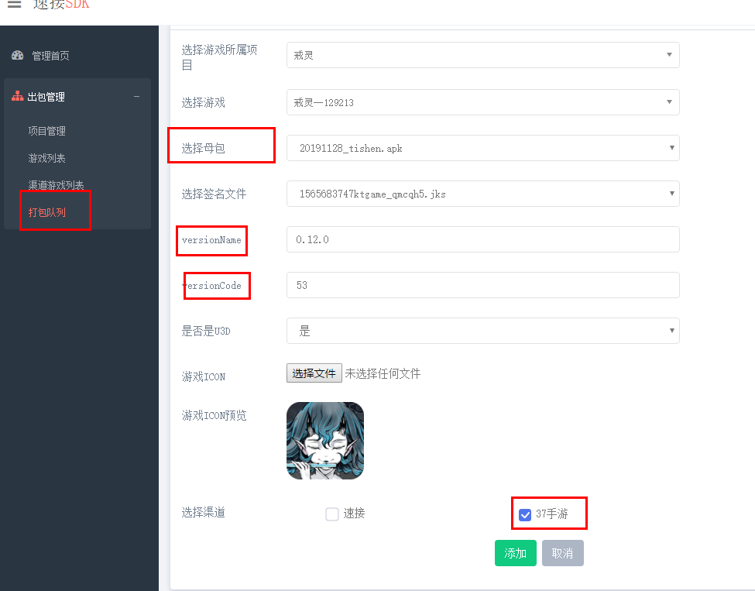

等待出包即可
将出好的包下载，重命名，上传到相应文件服务器地址即可

ios
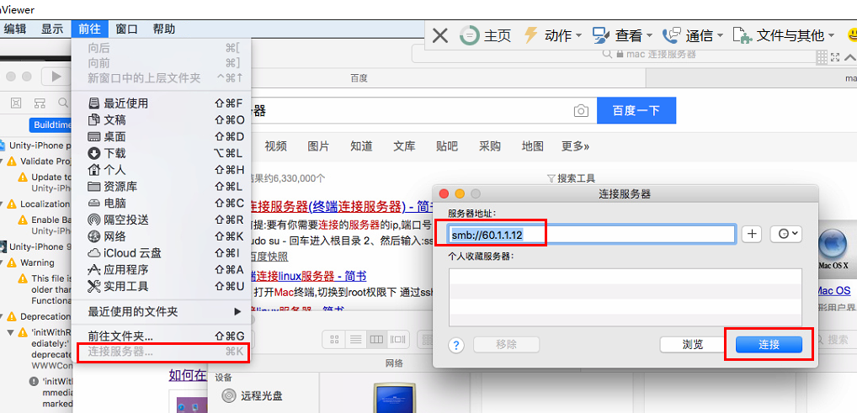
ios出包目前只是能够部署内网的，带sdk的外网包还没有试过
以下是出ios包的经验
1图集资源的压缩格式需要重新设置
2清理掉所有不用的plugins
3buildSetting enable bitcode 设置为no

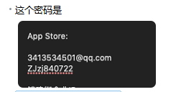

【Tolua】在mac下使用luajit编译bytecode报错
文章地址：https://www.jianshu.com/p/f603e04de202
命令行 | chmod 777 luajit

justins-Mac-mini:~ justin$ cd /Users/justin/Downloads/workspace/svn/jl_0.94/LuaEncoder/luajit_mac
justins-Mac-mini:luajit_mac justin$ chmod 777 luajit

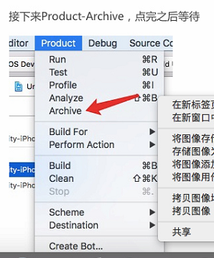

连接文件服务器

